Sheet1
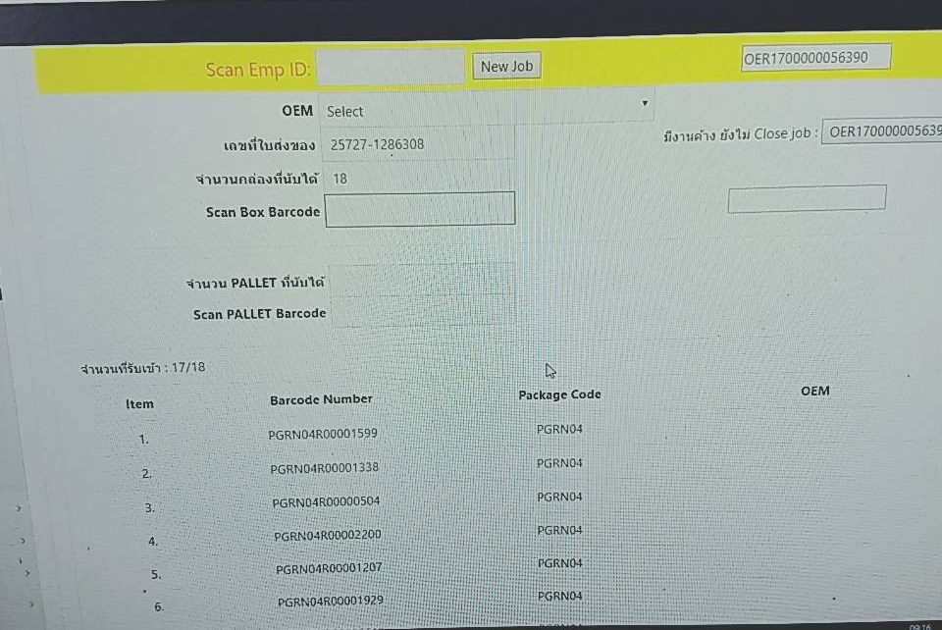
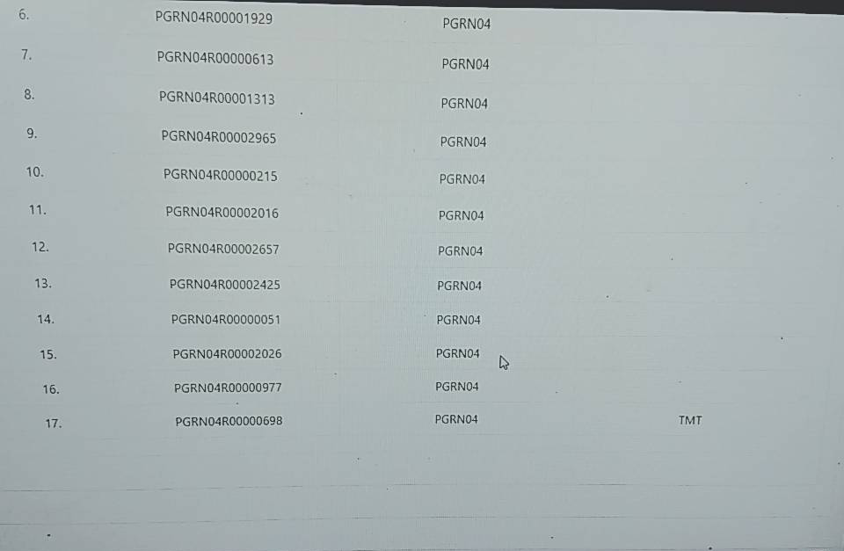

จะโชว์ข้อมูล OEMกล่องแรกที่ทำการสแกนเข้าระบบเท่านั้น

ไม่โชว์ข้อมูล OEM ปกติจะขึ้นโชว์ข้อมูล OEM ทุก Barcode ครับ

